ProyectadaTotal
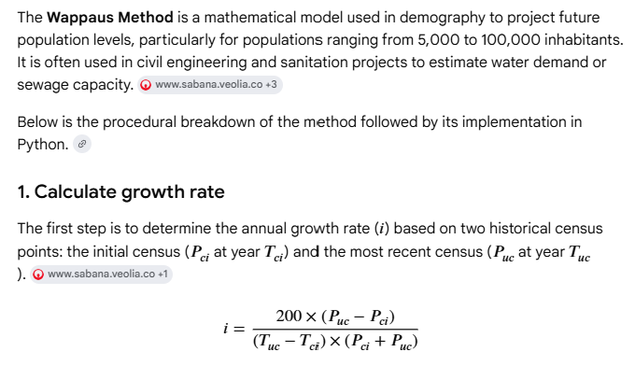
Análisis de tendencias
Tendencias y constantes |  | Tendencias | Lineal | Polinomio grado 2 | Polinomio grado 3 | Polinomio grado 4 | Polinomio grado 5 | Polinomio grado 6 | Logarítmica | Potencial | Exponencial |  | Tendencias | Aritmético | Geométrico | Exponencial | Wappus
 |  | c1 | 2125.823487 | -27.108366275 | 14.253192538 | 0.0053588963577 | 2.1490893456E-06 | 8.9773735535E-10 | 4264277.3125 | 44.016349858 | 0.021940907772 |  | c1 | 3.44% | 0.025 | 0.06217 | 2.406 | 2398.28
 |  | c2 | -4163933.9856 | 110872.49959 | -85772.641942 | -28.665729943 | -0.010777472151 | -4.3220169245E-06 | -32324602.752 | -140.36593108 | 7.5085267249E-15 |  | c2 | 2.79% | 0.022 | 0.02521 | 2.115
 |  | c3 |  | -113221714.84 | 172053874.51 | 43126.423559 | 14.412798399 | 0.0054186688315 |  |  |  |  | c3 | 2.13% | 0.019 | 0.01270 | 1.870
 |  | c4 |  |  | -1.1504262455E+11 | 0 | 0 | 0 |  |  |  |  | c4 | 9.63% | 0.096 | 0.09191 | 9.184
 |  | c5 |  |  |  | -28922099389 | 0 | 0
 |  | c6 |  |  |  |  | -11633594781 | 0
 |  | c7 |  |  |  |  |  | -5849253387.1 |  |  |  |  | TC% | 4.50% | 4.05% | 4.80% | 3.89%
 |  | R² | 0.97353232925 | 0.97827768325 | 0.99155916911 | 0.99163789153 | 0.99171683057 | 0.99179597768 | 0.97371646953 | 0.96386812093 | 0.96350304254 |  | R² | 0.9818 | 0.9573 | 0.9148 | 0.917
 |  | Mejor ajuste numérico |  |  |  |  |  | ✓ |  |  |  |  | Mejor ajuste numérico | ✓
 |  | Observación |  |  | Sobre ajuste | Sobre ajuste | Sobre ajuste | Sobre ajuste |  |  |  |  | Observación
 |  | Mejor ajuste visual |  |  |  |  |  |  | ✓ |  |  |  | Mejor ajuste visual | ✓

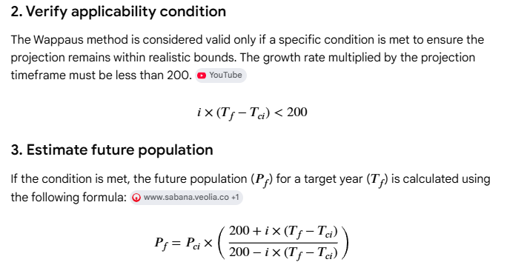
Proyección de población
Proyecciones cada | 3 | años desde el siguiente año censal del registro histórico
Fuente | Zona | Fecha | Lineal | Polinomio grado 2 | Polinomio grado 3 | Polinomio grado 4 | Polinomio grado 5 | Polinomio grado 6 | Logarítmica | Potencial | Exponencial | Fecha | Proyección DANE | Aritmético | Geométrico | Exponencial RAS 2000 | Wappus
Proyectada | Municipio | 2021 | 132355 | 129084 | 151178 | 151404 | 151631 | 151860 | 132295 | 135841 | 135922 | 2021 | 2586 | 147146 | 139678 | 267214 | 236750
Proyectada | Municipio | 2024 | 138733 | 132742 | 186846 | 187464 | 188087 | 188716 | 138620 | 145006 | 145170 | 2024 | 2769 | 164640 | 150480 | 308598 | 281898
Proyectada | Municipio | 2027 | 145110 | 135911 | 236424 | 237689 | 238967 | 240259 | 144936 | 154775 | 155047 | 2027 | 2882 | 182134 | 162116 | 356392 | 342646
Proyectada | Municipio | 2030 | 151488 | 138593 | 302219 | 304468 | 306743 | 309045 | 151242 | 165185 | 165596 | 2030 | 2975 | 199629 | 174653 | 411588 | 428772
Proyectada | Municipio | 2033 | 157865 | 140786 | 386543 | 390202 | 393909 | 397666 | 157540 | 176279 | 176863 | 2033 | 3031 | 217123 | 188159 | 475333 | 560374
Proyectada | Municipio | 2036 | 164243 | 142492 | 491703 | 497301 | 502981 | 508744 | 163828 | 188100 | 188896 | 2036 | 3080 | 234617 | 202710 | 548950 | 786393
Proyectada | Municipio | 2039 | 170620 | 143710 | 620008 | 628186 | 636496 | 644938 | 170106 | 200694 | 201748 | 2039 |  | 252111 | 218386 | 633968 | 1265276
Proyectada | Municipio | 2042 | 176998 | 144440 | 773768 | 785290 | 797012 | 808937 | 176376 | 214112 | 215474 | 2042 |  | 269605 | 235274 | 732153 | 2960093
Proyectada | Municipio | 2045 | 183375 | 144681 | 955291 | 971053 | 987109 | 1003465 | 182636 | 228404 | 230135 | 2045 |  | 287099 | 253468 | 845545 | -11309701
Proyectada | Municipio | 2048 | 189753 | 144435 | 1166887 | 1187928 | 1209390 | 1231281 | 188887 | 243628 | 245792 | 2048 |  | 304593 | 273069 | 976498 | -2038230
Proyectada | Municipio | 2051 | 196130 | 143701 | 1410864 | 1438378 | 1466479 | 1495177 | 195129 | 259841 | 262515 | 2051 |  | 322088 | 294186 | 1127733 | -1148425

Etiquetas en gráfica |  |  |  |  |  |  |  |  |  |  |  | 1973 | 69695 | -132760 | 42417 | 26687 | 30630
DANE - Población censal Municipio y población proyectada a 30 años con diferentes tendencias |  |  |  |  |  |  |  |  |  |  |  | 1985 | 78923 | -62784 | 57140 | 47473 | 50910
DANE - Población censal Municipio y población proyectada a 30 años para el ajuste seleccionado |  |  |  |  |  |  |  |  |  |  |  | 1993 | 101551 | -16132 | 69695 | 69695 | 69695
DANE - Población censal municipal |  |  |  |  |  |  |  |  |  |  |  | 2005 | 118267 | 53844 | 93886 | 123977 | 112189
 |  |  |  |  |  |  |  |  |  |  |  | 2018 | 129652 | 129652 | 129652 | 231379 | 201878

ProyectadaTotalChart
DANE - Población censal Municipio y población proyectada a 30 años con diferentes tendencias
 | Lineal |  | Polinomio grado 2 |  | Polinomio grado 3 |  | Polinomio grado 4 |  | Polinomio grado 5 |  | Polinomio grado 6 |  | Logarítmica |  | Potencial |  | Exponencial |  | Censal |  | Aritmético |  | Geométrico
2021 | 132355 | 2021 | 129084 | 2021 | 151178 | 2021 | 151404 | 2021 | 151631 | 2021 | 151860 | 2021 | 132295 | 2021 | 135841 | 2021 | 135922 | 1993 | 69695 | 2021 | 147146 | 2021 | 139678
2024 | 138733 | 2024 | 132742 | 2024 | 186846 | 2024 | 187464 | 2024 | 188087 | 2024 | 188716 | 2024 | 138620 | 2024 | 145006 | 2024 | 145170 | 1995 | 78923 | 2024 | 164640 | 2024 | 150480
2027 | 145110 | 2027 | 135911 | 2027 | 236424 | 2027 | 237689 | 2027 | 238967 | 2027 | 240259 | 2027 | 144936 | 2027 | 154775 | 2027 | 155047 | 2005 | 101551 | 2027 | 182134 | 2027 | 162116
2030 | 151488 | 2030 | 138593 | 2030 | 302219 | 2030 | 304468 | 2030 | 306743 | 2030 | 309045 | 2030 | 151242 | 2030 | 165185 | 2030 | 165596 | 2017 | 118267 | 2030 | 199629 | 2030 | 174653
2033 | 157865 | 2033 | 140786 | 2033 | 386543 | 2033 | 390202 | 2033 | 393909 | 2033 | 397666 | 2033 | 157540 | 2033 | 176279 | 2033 | 176863 | 2018 | 129652 | 2033 | 217123 | 2033 | 188159
2036 | 164243 | 2036 | 142492 | 2036 | 491703 | 2036 | 497301 | 2036 | 502981 | 2036 | 508744 | 2036 | 163828 | 2036 | 188100 | 2036 | 188896 |  |  | 2036 | 234617 | 2036 | 202710
2039 | 170620 | 2039 | 143710 | 2039 | 620008 | 2039 | 628186 | 2039 | 636496 | 2039 | 644938 | 2039 | 170106 | 2039 | 200694 | 2039 | 201748 |  |  | 2039 | 252111 | 2039 | 218386
2042 | 176998 | 2042 | 144440 | 2042 | 773768 | 2042 | 785290 | 2042 | 797012 | 2042 | 808937 | 2042 | 176376 | 2042 | 214112 | 2042 | 215474 |  |  | 2042 | 269605 | 2042 | 235274
2045 | 183375 | 2045 | 144681 | 2045 | 955291 | 2045 | 971053 | 2045 | 987109 | 2045 | 1003465 | 2045 | 182636 | 2045 | 228404 | 2045 | 230135 |  |  | 2045 | 287099 | 2045 | 253468
2048 | 189753 | 2048 | 144435 | 2048 | 1166887 | 2048 | 1187928 | 2048 | 1209390 | 2048 | 1231281 | 2048 | 188887 | 2048 | 243628 | 2048 | 245792 |  |  | 2048 | 304593 | 2048 | 273069
2051 | 196130 | 2051 | 143701 | 2051 | 1410864 | 2051 | 1438378 | 2051 | 1466479 | 2051 | 1495177 | 2051 | 195129 | 2051 | 259841 | 2051 | 262515 |  |  | 2051 | 322088 | 2051 | 294186

CensalChart
DANE - Población censal municipal
 | PTotal
1993 | 69695
1995 | 78923
2005 | 101551
2017 | 118267
2018 | 129652

PoblacionGISChart
DANE - Población censal Municipio y población proyectada a 30 años para el ajuste seleccionado
 | PTotal
1993 | 69695
1995 | 78923
2005 | 101551
2017 | 118267
2018 | 129652
2018 | 129652
2021 | 139720.5
2024 | 151630
2027 | 163535
2030 | 175435.5
2033 | 187331.5
2036 | 199222.5
2039 | 211108.5
2042 | 222990.5
2045 | 234867.5
2048 | 246740
2051 | 258608.5

